界面&功能
界面相关 |  |  |  |  |  | 功能规则

 | 思维导图 |  |  |  |  |  |  | 龙卫技能 相关功能规则
 |  |  |  |  |  |  | 1.概述
 |  |  |  |  |  |  | ▶ | 龙卫是玩家操控的角色单位 。需要使用龙卫阵容界面决定可上阵的龙卫，最多3个，战斗中可通过点击龙卫头像，随意切换上阵的龙卫
 |  |  |  |  |  |  | ▶ | 龙卫技能：初始获得龙卫，龙卫自带对应技能，每个龙卫技能不同，技能表需新加字段进行关联匹配
 |  |  |  |  |  |  | ▶ | 技能类型：龙卫分主动和被动技能，主动技能获得龙卫时自动获得，分为普攻和必杀技能。被动技能需要突破等阶来
 |  |  |  |  |  |  | 2.技能功能逻辑
 |  |  |  |  |  |  | ▶ | 切换龙卫进行普攻，会获得能量，在主界面上显示能量进度，普攻无释放条件。
 |  |  |  |  |  |  | ▶ | 能量满可根据能量消耗释放必杀技，不同龙卫必杀技所需消耗能量不同，释放后扣减能量
 |  |  |  |  |  |  | ▶ | 有一定的冷却时间，能量充足也无法连续释放必杀技
 |  |  |  |  |  |  | ▶ | 自动战斗时，如果有角色能量满足释放必杀技条件，会自动切换该龙卫入场进行技能释放
 |  |  |  |  |  |  | ▶ | 主动技技能等级跟龙卫培养星级挂钩，星级越高，技能等级越高
 |  |  |  |  |  |  | ▶ | 龙卫带三个未激活被动技能，被动技能根据龙卫突破等阶挂钩，等阶越高，激活的被动技能和被动技能本身等级越高
 | 流程图 |  |  |  |  |  | ▶ | 技能除本身效果外会根据龙卫属性变化产生效果影响，体现在技能效果计算公式中
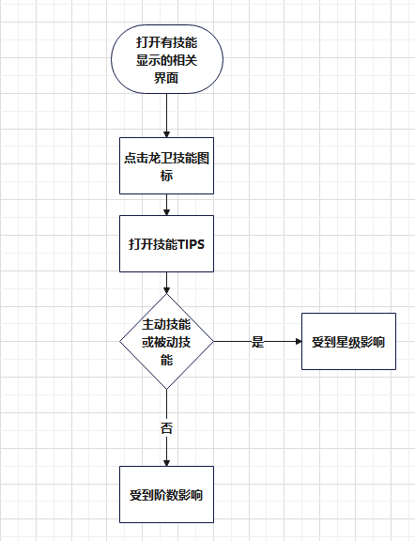
 |  |  |  |  |  |  | 3.技能的显示
 |  |  |  |  |  |  | ▶ | 技能显示在需要展示龙卫技能信息的所有相关页面，无专属技能界面。显示时一般只显示图标，操作点击图标弹出技能TIPS的方式展示技能信息

 | 功能入口
 | 无专属界面，在其他各种显示龙卫技能的信息界面中显示技能信息
 | 技能表需新增字段匹配对应龙卫

 | 主动技能TIPS

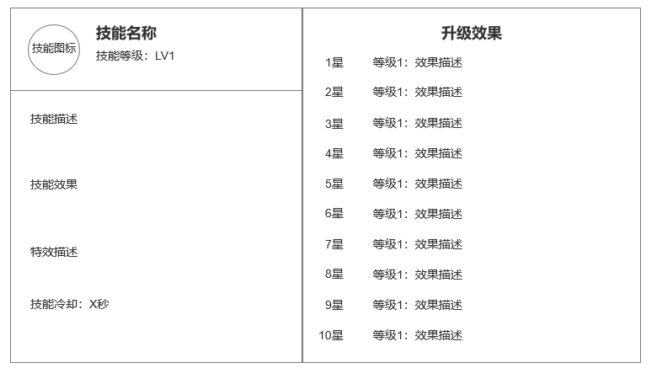
 | 整体功能不变，

 |  |  | 1 | 主动技能基本信息
 |  |  |  | ▶ | 显示主动技能基础信息

 |  |  | 2 | 星级升级效果
 |  |  |  | ▶ | 根据星级等级提升技能等级，显示每级效果

1
2

 | 被动技能TIPS

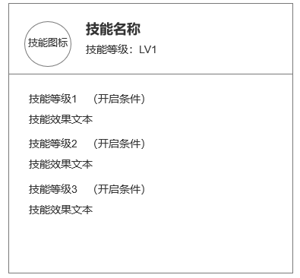
 |  | 1 | 被动技能基本信息
 |  |  | ▶ | 显示被动技能基础信息

 |  | 2 | 升级效果
 |  |  | ▶ | 根据龙卫突破进阶等级升级被动技能，显示每级效果和所需进阶阶数

参考界面
参考图

 | 剑刃风华-妖灵技能


  

